1ST. PROTO
STYLE# |  | 1140391
DESCRIPTION |  | ATHLETIC MESH ZIP HOOD
COLOR |  | SU26
SIZE |  | M | DATE: 12/16/2025

 | PICTURES FRONT
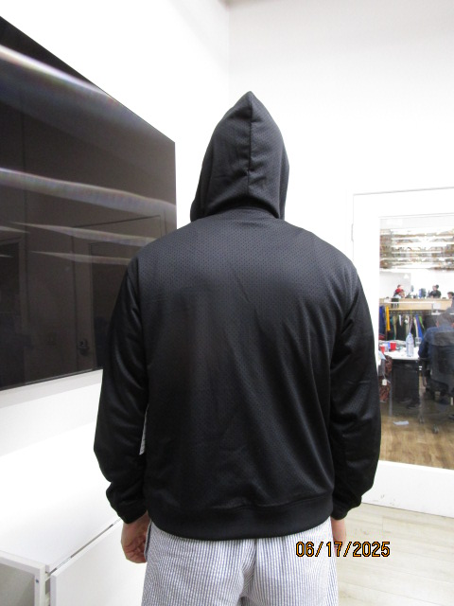 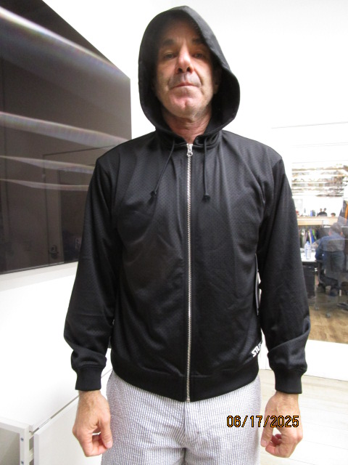

SMS
STYLE# |  | 1140391
DESCRIPTION |  | ATHLETIC MESH ZIP HOOD
COLOR |  | SU26
SIZE |  | M | DATE: 12/16/2025

 | PICTURES FRONT
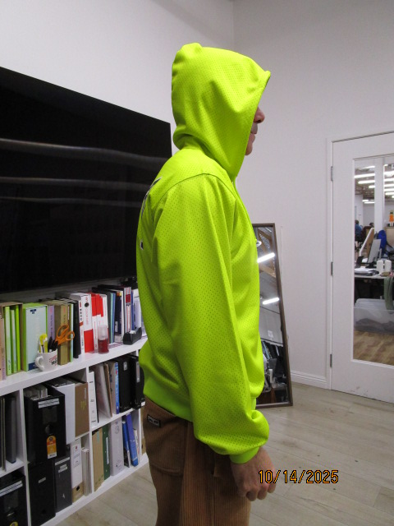 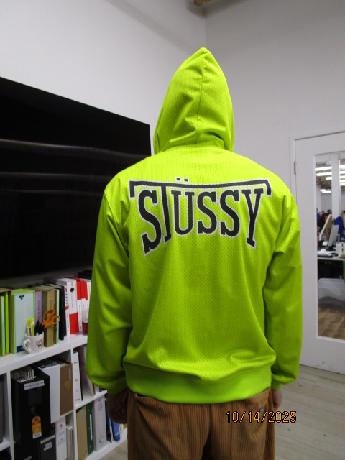 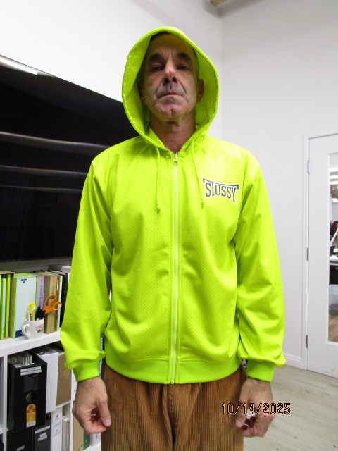

CHANGE TO FOLD BACK 1"ELASTIC HEM AT CUFF AND BOTTOM HEM

PPS
STYLE# |  | 1140391
DESCRIPTION |  | ATHLETIC MESH ZIP HOOD
COLOR |  | SU26
SIZE |  | M | DATE: 12/16/2025

 | PICTURES FRONT
